PortfolioData_411136066
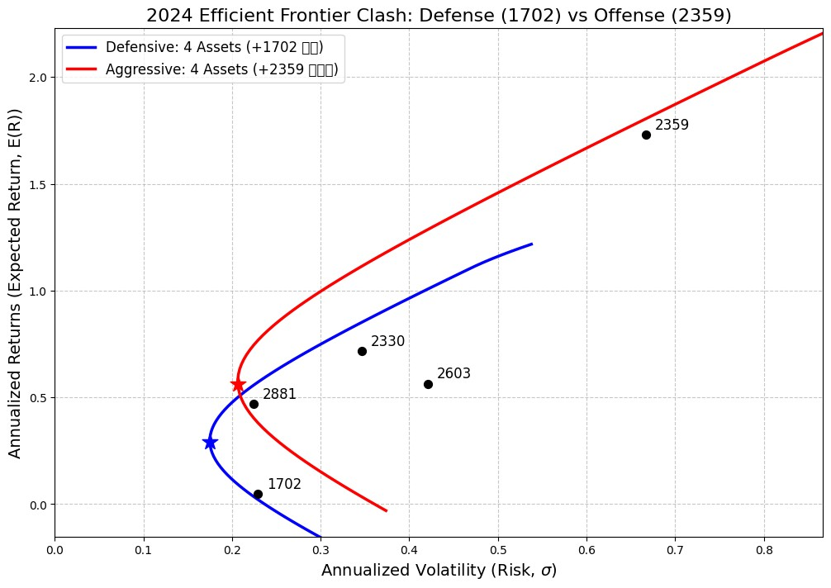
2330收盤價 | 2603收盤價 | 2881 收盤價 | 第四家2359 收盤價 | 第四家1702 收盤價
593 | 151 | 64.6 | 39.25 | 50.9
578 | 155 | 63.7 | 38.65 | 51.1
580 | 161 | 63.5 | 38.3 | 50.9
576 | 162.5 | 63.2 | 38 | 50.8
583 | 160.5 | 64.1 | 37.8 | 51
586 | 151.5 | 64 | 38.75 | 50.8
584 | 148 | 64 | 38.8 | 50.4
586 | 149 | 63.9 | 39.4 | 51.5
584 | 156.5 | 64.1 | 39.15 | 51.4
586 | 158.5 | 64.1 | 40.15 | 51
580 | 153.5 | 63.2 | 39.9 | 50.6
581 | 152.5 | 62.3 | 39.6 | 50.2
588 | 158 | 62.3 | 38.95 | 50.3
626 | 155 | 63 | 39.8 | 50.1
626 | 152.5 | 63.2 | 40.65 | 50
628 | 152.5 | 63.9 | 41.1 | 51
627 | 153.5 | 64.4 | 40.8 | 51.4
642 | 151.5 | 64.6 | 40.45 | 51.5
644 | 151 | 64.8 | 39.85 | 51.6
648 | 151.5 | 64.8 | 39.55 | 51.6
642 | 151.5 | 64.3 | 39.85 | 52.5
628 | 150.5 | 64.5 | 39.6 | 52.1
628 | 157 | 64.8 | 39.35 | 52.7
635 | 150 | 64.9 | 39.4 | 52.6
646 | 152 | 64.7 | 39.05 | 51.8
697 | 149 | 65.3 | 36 | 51.8
683 | 148 | 65.9 | 36.75 | 51.8
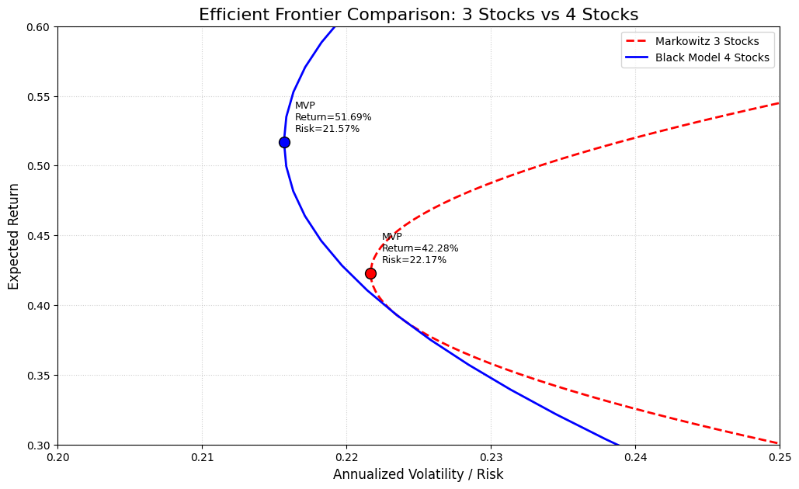
678 | 149 | 66.1 | 37 | 52.1 | 第四家1702 | 第四家2359
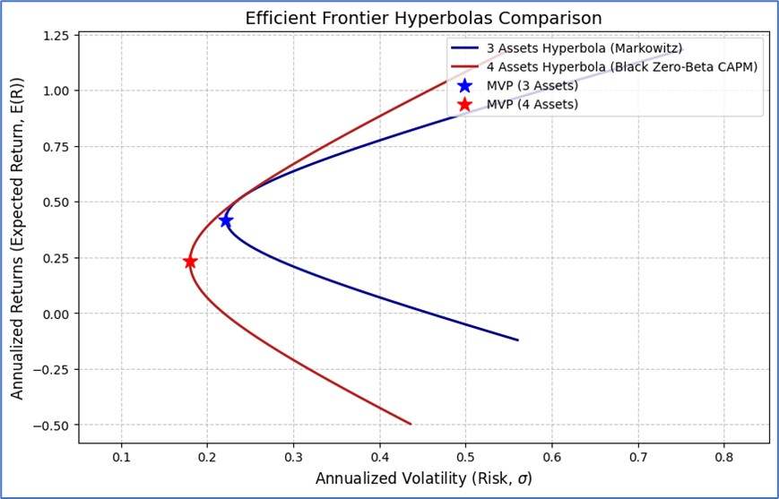
687 | 153.5 | 66.5 | 37 | 52.5
681 | 155 | 66.3 | 37.25 | 54.6
692 | 162.5 | 66.5 | 37.15 | 54.6
697 | 159.5 | 66.6 | 36.95 | 54.1
698 | 160 | 66.9 | 39.15 | 54.3
698 | 159.5 | 66.9 | 39.4 | 53.9
690 | 165.5 | 68 | 39.65 | 54.7
689 | 165 | 67.4 | 39.75 | 54.9
725 | 172 | 67.4 | 40.1 | 55
730 | 173.5 | 67.3 | 39.45 | 56.1
735 | 171.5 | 67.3 | 38.8 | 56
760 | 177.5 | 68.1 | 39.35 | 56.5
784 | 179.5 | 69.2 | 38.4 | 55.6
766 | 180 | 69.2 | 40.25 | 55.4
770 | 187.5 | 69.7 | 41.2 | 55.5
779 | 191 | 69.9 | 41.4 | 57
784 | 183.5 | 70.7 | 40.4 | 56.7
753 | 166.5 | 69.6 | 39.85 | 55.7
764 | 164.5 | 69.5 | 41.05 | 55.7
762 | 177 | 69.8 | 44.9 | 56.2
758 | 176 | 69.6 | 49.35 | 56.7
784 | 175 | 70.7 | 54.2 | 58.3
785 | 170 | 69.6 | 59.6 | 58.2
780 | 173.5 | 69 | 65.5 | 57.7
782 | 171.5 | 69.6 | 69.7 | 57.5
779 | 175.5 | 69.8 | 72.8 | 57.8
769 | 176 | 69.3 | 73.1 | 58.2
779 | 172 | 69.7 | 72.5 | 57.3
770 | 167.5 | 69.5 | 79.7 | 58.6
790 | 165.5 | 69.5 | 87.6 | 58.5
780 | 165 | 68.6 | 96.3 | 58.8
783 | 168 | 68.7 | 105.5 | 58.3
819 | 171 | 70 | 99 | 57.7
815 | 169 | 69.2 | 100.5 | 57.8
820 | 175 | 68.4 | 105.5 | 56.4
818 | 176.5 | 67.8 | 103.5 | 56.1
806 | 178 | 67.4 | 98.8 | 56.1
788 | 170.5 | 65.7 | 92 | 55.3
804 | 170.5 | 66 | 96.6 | 55.6
804 | 168 | 66.3 | 99 | 56.2
750 | 172.5 | 65 | 91.2 | 55.8
742 | 174 | 66.2 | 82.1 | 56
754 | 173.5 | 66.3 | 90.3 | 60.5
783 | 180 | 66.8 | 99.3 | 59.5
766 | 181 | 66.4 | 109 | 59.8
782 | 187 | 67.6 | 105.5 | 62
795 | 191.5 | 69.4 | 98.5 | 61.5
790 | 189.5 | 69.1 | 102 | 60.8
772 | 181.5 | 69 | 98 | 61.3
780 | 180 | 69 | 91.7 | 60.2
786 | 180.5 | 70 | 92.3 | 61
800 | 178 | 69.9 | 101.5 | 61
802 | 172.5 | 69.9 | 101.5 | 62.5
796 | 177.5 | 69.9 | 105 | 61.6
802 | 193.5 | 71.8 | 106 | 63.6
819 | 205.5 | 71.5 | 104.5 | 63.8
825 | 215 | 71.2 | 114.5 | 64.3
839 | 203.5 | 73.8 | 125.5 | 65.8
841 | 217 | 73.9 | 120 | 65.7
835 | 210.5 | 74.6 | 132 | 66.1
835 | 212.5 | 73.8 | 138 | 66.4
841 | 208 | 72.9 | 151.5 | 62.9
864 | 209 | 73.5 | 166.5 | 62.2
875 | 209 | 72.5 | 163 | 61.3
867 | 219.5 | 73.3 | 171.5 | 60.8
869 | 223 | 73.5 | 175.5 | 61
865 | 218.5 | 73.8 | 175 | 62
857 | 218 | 72.4 | 176.5 | 61.4
838 | 218.5 | 71.9 | 175.5 | 62
821 | 210.5 | 73.4 | 175 | 59
846 | 215.5 | 73.8 | 180 | 58.4
839 | 211 | 73.6 | 166 | 58.6
854 | 217 | 74 | 164 | 58
894 | 222 | 75.2 | 170 | 57.9
879 | 218 | 76 | 166.5 | 57.9
883 | 197.5 | 77.3 | 156 | 58.6
909 | 191.5 | 76 | 171.5 | 57.6
919 | 192.5 | 76.2 | 168 | 57.1
922 | 199 | 76.9 | 169.5 | 57.7
921 | 200 | 76 | 168 | 57.6
943 | 199 | 77 | 165.5 | 58.1
981 | 200.5 | 77.8 | 157 | 57.9
981 | 204.5 | 78 | 163 | 57.7
970 | 204 | 78.3 | 159.5 | 58
940 | 201 | 78.1 | 157 | 57.9
945 | 202 | 78.5 | 158.5 | 58
960 | 200 | 77.8 | 155.5 | 57.4
960 | 194.5 | 78.4 | 151 | 57.8
966 | 193 | 79.3 | 166 | 58.7
968 | 192 | 80.4 | 167 | 58.9
960 | 190.5 | 81 | 168.5 | 59
979 | 191 | 83.3 | 172 | 58.9
1,005 | 188.5 | 83.7 | 175 | 58.3
1,005 | 184 | 84.9 | 175.5 | 58.5
1,035 | 175.5 | 86 | 165 | 57.7
1,040 | 178 | 86 | 163 | 57.4
1,045 | 177 | 89.1 | 166.5 | 57.4
1,080 | 176 | 92.4 | 163 | 57.9
1,040 | 173.5 | 91.9 | 164 | 57.6
1,040 | 173.5 | 90.9 | 166.5 | 58.1
1,055 | 171.5 | 91.7 | 170 | 57.5
1,030 | 172 | 91 | 165 | 58
1,005 | 173 | 89.9 | 161 | 58.8
970 | 167 | 86.1 | 157 | 57.6
939 | 162 | 82.6 | 163.5 | 57.2
979 | 167 | 85.5 | 163 | 58.3
924 | 165.5 | 84.9 | 163 | 58.5
944 | 162 | 87.2 | 149.5 | 59.1
940 | 167 | 86.5 | 149 | 58.7
934 | 170.5 | 88.2 | 144 | 59.5
960 | 175 | 88.2 | 158 | 60
903 | 171 | 86.9 | 159.5 | 59.3
815 | 160.5 | 79 | 144 | 55.7
880 | 165.5 | 80.7 | 138 | 56.2
920 | 177 | 82.6 | 151.5 | 56.7
896 | 172.5 | 83.1 | 152 | 56.8
934 | 173 | 86 | 167 | 57.4
940 | 180 | 86.8 | 159 | 57.3
941 | 178.5 | 87.5 | 159.5 | 56.7
948 | 181.5 | 89.3 | 160.5 | 57.2
943 | 185.5 | 89 | 163.5 | 55.3
969 | 186 | 92.4 | 172.5 | 55.6
973 | 187 | 90 | 169 | 55.2
973 | 188.5 | 88.8 | 166.5 | 55.4
958 | 187.5 | 89.2 | 160 | 54.5
951 | 189 | 88.1 | 161.5 | 55
949 | 189.5 | 89 | 162.5 | 54.6
950 | 189 | 91.9 | 157.5 | 54.4
942 | 183.5 | 92.2 | 166 | 55
964 | 183 | 92 | 162.5 | 55
943 | 184.5 | 91.3 | 163 | 55.1
944 | 188 | 91.9 | 158.5 | 55.5
948 | 182 | 94 | 157 | 55
940 | 182 | 93.7 | 158 | 54.4
889 | 178.5 | 90.5 | 152 | 53
902 | 181 | 92.3 | 148 | 52.5
918 | 180 | 92.5 | 149.5 | 52.9
899 | 179 | 86 | 152 | 52.9
904 | 177.5 | 86.4 | 146.5 | 53.3
901 | 182.5 | 85.5 | 144.5 | 53
940 | 184.5 | 85.8 | 148 | 53.1
947 | 186.5 | 86.7 | 149 | 53.7
947 | 184.5 | 86.8 | 154 | 53.9
941 | 187 | 87.1 | 151 | 53.2
960 | 190 | 89.3 | 154 | 53.3
973 | 189 | 90.8 | 153.5 | 54.3
977 | 195 | 91.9 | 151.5 | 53.3
987 | 204 | 92.6 | 150 | 53.5
1,005 | 209.5 | 93.3 | 155 | 53.3
1,015 | 206 | 93 | 153 | 53.5
1,000 | 212 | 91.3 | 152 | 55.3
957 | 201 | 90.4 | 150 | 55.7
972 | 204.5 | 90.7 | 147 | 55.9
977 | 186 | 90.1 | 144 | 60
1,005 | 188 | 91.1 | 144.5 | 60.9
1,010 | 189 | 91.4 | 142 | 58.6
1,020 | 183.5 | 90.6 | 141 | 57
1,045 | 186 | 90.7 | 136 | 56.1
1,045 | 187 | 90.5 | 140.5 | 56.6
1,070 | 187.5 | 91.9 | 140.5 | 56.4
1,045 | 189.5 | 90.3 | 147 | 56.9
1,035 | 196.5 | 91.6 | 147.5 | 57
1,085 | 196.5 | 93.2 | 153 | 56.7
1,085 | 204 | 90.9 | 150.5 | 56.7
1,075 | 206 | 93.3 | 148.5 | 55.2
1,060 | 205.5 | 92.1 | 147.5 | 55.2
1,060 | 205 | 91.3 | 145 | 55.1
1,065 | 207.5 | 92.2 | 143 | 55.2
1,050 | 206 | 91.9 | 141.5 | 55.8
1,040 | 204.5 | 91.6 | 140 | 55.1
1,030 | 205.5 | 90.8 | 140.5 | 55
1,025 | 213 | 90.4 | 144 | 55.6
1,040 | 210.5 | 92.3 | 139.5 | 55.2
1,050 | 217.5 | 92.3 | 145.5 | 55.7
1,060 | 217 | 91.4 | 145.5 | 55.3
1,065 | 214.5 | 92.2 | 149 | 55.7
1,090 | 218 | 92.9 | 144.5 | 55.3
1,085 | 220.5 | 91.7 | 143.5 | 54.2
1,050 | 220.5 | 91.7 | 144 | 53.4
1,035 | 219.5 | 91 | 138.5 | 53.4
1,035 | 220 | 90.3 | 136 | 53
1,035 | 227.5 | 91 | 139 | 52.7
1,025 | 224.5 | 89.8 | 131 | 52.6
1,040 | 236 | 91.4 | 135 | 53.2
1,025 | 233.5 | 90.5 | 132.5 | 53
1,010 | 239 | 89.3 | 134.5 | 54.2
1,040 | 236 | 89.3 | 134 | 53.8
1,030 | 228 | 90.5 | 135 | 54.1
1,010 | 229.5 | 90.1 | 139 | 53.8
1,000 | 214 | 88.8 | 136 | 53.3
1,005 | 217 | 88.9 | 132 | 53
996 | 217 | 88 | 142 | 53
1,035 | 221 | 89.6 | 137.5 | 52.9
1,055 | 229 | 90.9 | 138 | 53.1
1,070 | 230 | 90.6 | 140.5 | 52.7
1,075 | 226 | 91.3 | 141 | 52.7
1,065 | 228 | 92 | 138.5 | 52.5
1,075 | 235.5 | 91.5 | 136 | 52.5
1,065 | 231 | 92 | 137.5 | 52.5
1,045 | 227 | 91.6 | 147 | 52.2
1,060 | 227 | 93.9 | 154 | 52.1
1,065 | 230 | 93.6 | 151.5 | 51
1,085 | 226 | 93.7 | 148.5 | 50.1
1,075 | 231 | 92.5 | 163 | 50.1
1,085 | 229 | 91.9 | 160.5 | 50.1
1,070 | 229.5 | 90.9 | 164.5 | 49.55
1,035 | 230.5 | 90.4 | 162 | 49.3
1,080 | 228 | 91.4 | 168.5 | 49.8
1,080 | 232 | 91.8 | 169 | 49.85
1,085 | 231.5 | 91.5 | 178.5 | 49.55
1,085 | 231 | 91.3 | 168 | 49.7
1,090 | 226 | 91.8 | 165 | 50.1
1,090 | 225.5 | 91.3 | 163.5 | 49.9
1,075 | 225 | 90.3 | 168 | 49.75

